界面&功能
排行榜系统 |  |  |  |  |  | 功能规则

 | 功能入口

 | 1.主界面点击【排行榜】图标进入 | 

1
6
 | 排行榜界面

5
2
3
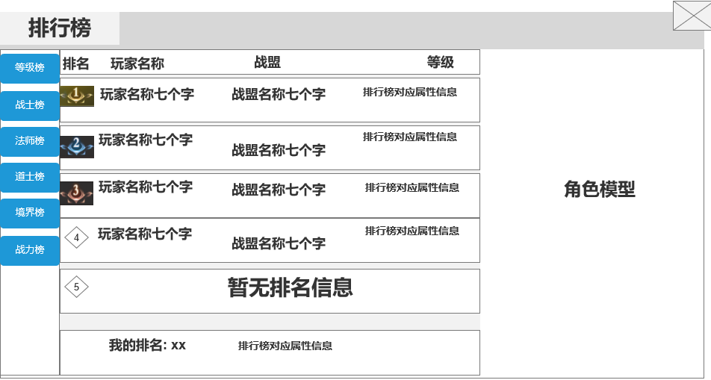
 |  |  | 1、标题、说明 |  |  |  | 1、标题、说明
 |  |  | ▶ | 左侧显示功能名称 |  |  | ▶ | 左侧显示功能名称
 |  |  | ▶ | 说明按钮：点击后打开文本说明弹窗 |  |  | ▶ | 说明按钮：点击后打开文本说明弹窗
 |  |  | 2、功能子页签 |  |  |  | 2、功能子页签
 |  |  | ▶ | 【等级榜】、【战士榜】、【法师榜】、【道士榜】、【境界榜】、【战力榜】 |  |  | ▶ | 点击后，切换打开对应页签
 |  |  |  |  |  |  | ▶ | 有选中和未选中状态
 |  |  | ▶ | 有选中和未选中状态 |  |  | 5、玩家信息栏
 |  |  | 3、玩家信息栏 |  |  |  | ▶ | 包括排名、玩家名字、玩家所在战盟、排行榜相应属性(若未加入战盟则显示：无)
 |  |  | ▶ | 包括排名、玩家名字、玩家所在战盟(若未加入战盟则显示：无)、排行榜名称（排行榜相应属性） |  |  | ▶ | 排行榜相应属性：即该排行榜用来排名的玩家属性，例如【等级榜】，显示的就是玩家等级
 |  |  |  | 如切换到境界榜，则变成境界及其相应属性 |  |  |  |  |  | 
 |  |  | ▶ | 前三名的排名数字是高级的图标，其他排名为数字 |  |  | ▶ | 【等级榜】：按照全服玩家的转生及等级进行排名。转生>等级>时间
 |  |  | ▶ | 有选中和未选中状态 |  |  |  |  | 排行榜的属性信息是：xx转xx级
 |  |  | ▶ | 可上下滑动 |  |  |  | 【战士榜】：按照全服战士玩家的转生及等级进行排名。转生>等级>时间
 |  |  | ▶ | 只列出前100名 |  |  |  |  | 排行榜的属性信息是：xx转xx级
 |  |  | ▶ | 若无人上榜则显示：暂无排名信息 |  |  |  | 【法师榜】：按照全服法师玩家的转生及等级进行排名。转生>等级>时间
 |  |  | 4、显示我的排名 |  |  |  |  |  | 排行榜的属性信息是：xx转xx级
 |  |  | ▶ | 显示排名和排名对应的属性 |  |  |  | 【道士榜】：按照道士玩家的转生及等级进行排名。转生>等级>时间
 |  |  | ▶ | 若未上榜则显示：暂无排名信息 |  |  |  |  | 排行榜的属性信息是：xx转xx级
4
 |  |  | 5、角色模型 |  |  |  |  | 【境界榜】：按照玩家的境界等级进行排名
 |  |  | ▶ | 在玩家信息栏选中后，模型显示跟随变化 |  |  |  |  | 排行榜的属性信息是：xxxx（境界）xx（境界）(层级)
 |  |  | ▶ | 如右图 |  |  |  |  | 如：炼精化气前期一层
 |  |  | ▶ | 若无人上榜则显示：暂无排名信息 |  |  |  | 【战力榜】：按照全服玩家的战力进行排名
 |  |  | 6、关闭按钮
 |  |  | ▶ | 点击后关闭界面 |  |  | ▶ | 前三名的排名数字是高级的图标，其他排名为数字
 | 无选框标示界面 |  |  |  |  |  | ▶ | 有选中和未选中状态
 |  |  |  |  |  |  | ▶ | 可上下滑动
 |  |  |  |  |  |  | ▶ | 只列出前100名
 |  |  |  |  |  |  | ▶ | 排行榜种类可增删
 |  |  |  |  |  |  | 4、显示我的排名
 |  |  |  |  |  |  | ▶ | 显示排名和排名对应的属性
 |  |  |  |  |  |  | ▶ | 若未上榜则显示：暂无排名信息

 |  |  |  |  |  |  | 5、角色模型
 |  |  |  |  |  |  | ▶ | 在玩家信息栏选中后，模型显示跟随变化
 |  |  |  |  |  |  | ▶ | 如右图
 |  |  |  |  |  |  | ▶ | 若无人上榜则显示：暂无排名信息

 |  |  |  |  |  |  | 6、关闭按钮
 |  |  |  |  |  |  | ▶ | 点击后关闭界面

参考界面
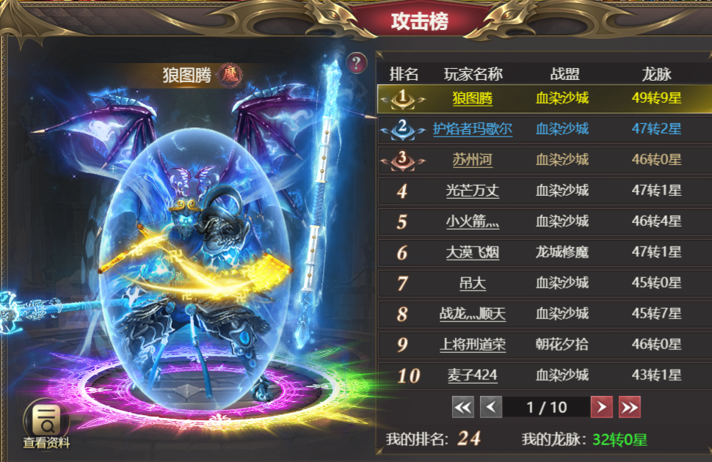
参考图

 | 参考游戏—37王者之心2

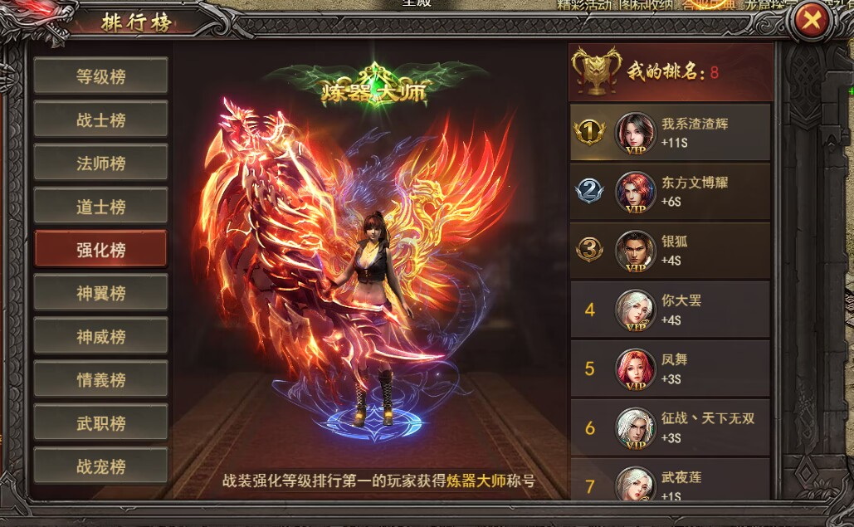

 |  | 圣装主界面

